Sheet1
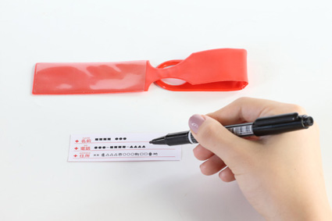
提 案 書

リフレクタータグ |  | 参考上代 | ¥150 | 販売価格
 |  | （税別） |  | （税別）
【JAN】 | 4562121886193
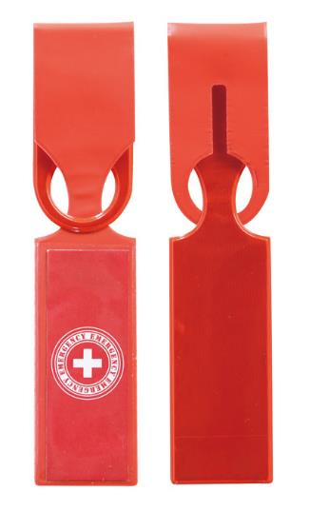 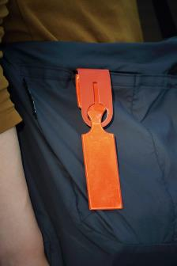 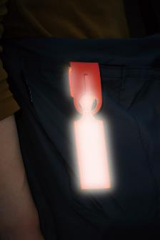 |  |  | 【商品番号】 7043 【本体サイズ】 36×247㎜・9g 【パッケージサイズ】 55×175×5㎜・11g 【個装形態】 ポリ袋入 【材質】 PVC 【入数】 400 【商品説明】 反射素材でできたラゲージタグ。 バッグなどにつければ夜道でも安全。 【生産国】 中国

